关系图
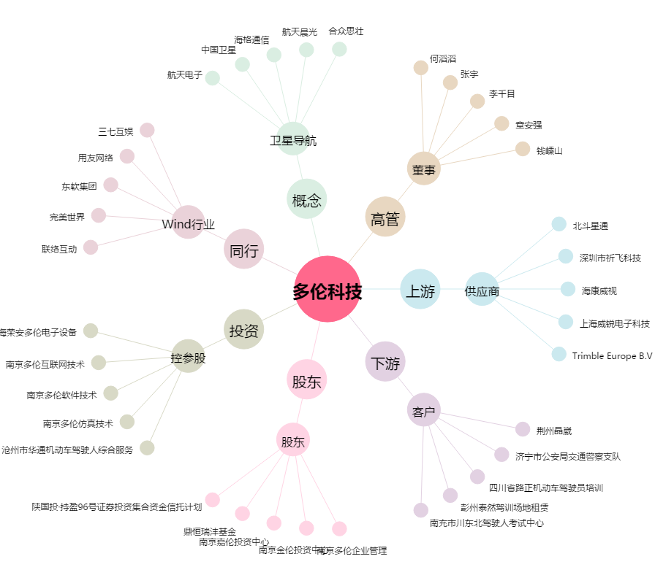
多伦科技[603528.SH] - 关系概览图

